časť 7
Názov | Predpokladané množstvo | Merná jednotka | Príklad | Špecifikácia |  |  | Ilsutračný obrázok | Špecifikácia ponúkaného výrobku – výrobca, typové označenie, prípadne ďalšie informácie (vyplní uchádzač) | Jednotková cena v EUR bez DPH za MJ (vyplní uchádzač) | Celková cena v EUR bez DPH

Doštičky britové upich | 50 | Ks | Kód produktu: 150.10-3R6-14 Katalógové číslo: 2430544 GTIN: 662885075094 |  |  |  |  |  | - € | - €
Doštičky britové | 50 | Ks | CNMG 120404E-FF T8315 EAN: 3603602889508 Kód materiálu: 137458 |  |  |  |  |  | - € | - €
Doštičky britové | 50 | Ks | TPUN 160308 E TIN 25 Číslo produktu: TPUN160308LT30 Rozmer: TPUN16 |  |  |  |  |  | - € | - €
Doštičky britové | 50 | Ks | VBMT 160408-F2 Kód materiálu: VBMT160408-F2 TP200 Kód Výrobcu: 74068152 |  |  |  | 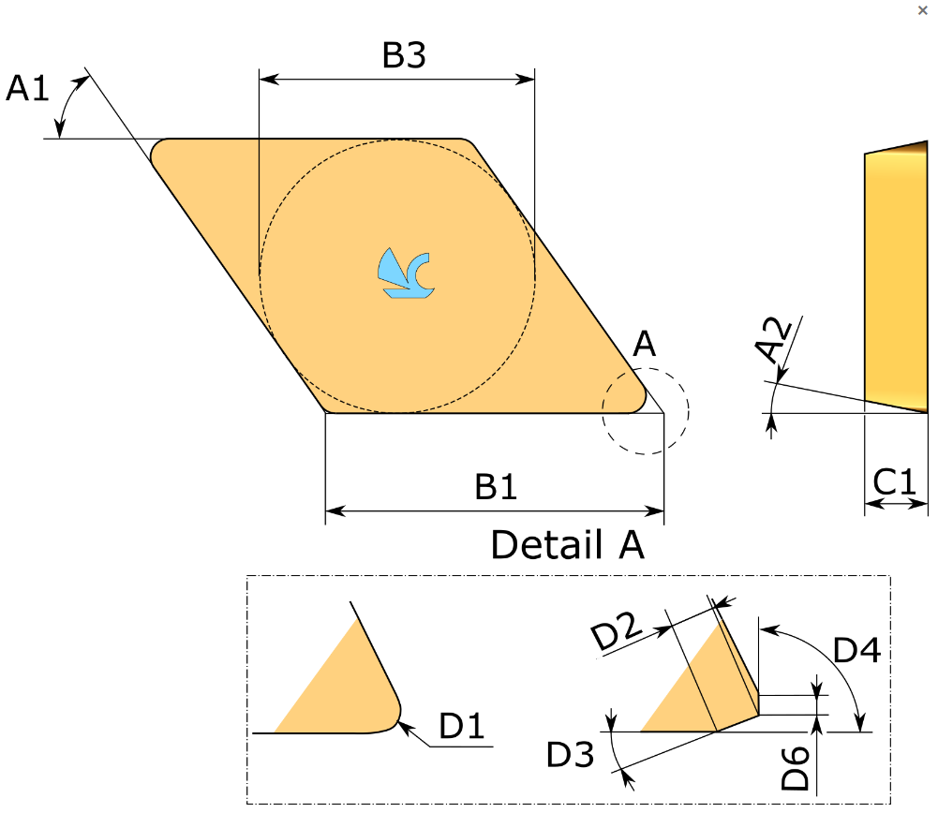 |  | - € | - €
brit.doštičky SECO APKX1604PDR-ME12,T25M | 40 | Ks | Čiarový kód produktu: 00662885617348 |  |  | Dĺžka hrany pre Wiper: 1,6 mm Počet rezných hrán: 2 Typ reznej geometrie technický: ME12 Veľkosť a tvar doštičky: APMX1604 Trieda: T25M Typ triedy: Carbide CVD Insert hand: R Teoretická dĺžka reznej hrany: 16,76 mm LE Účinná dĺžka reznej hrany 15,80 mm Rádius: 0,80 mm Hrúbka doštičky: 5,67 mm Kód pre veľkosť doštičky: APKX16 Šírka doštičky: 9,5 mm | 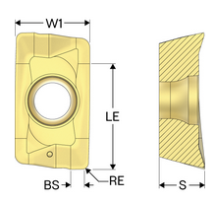 |  | - € | - €

Rýchlospojka ES vnút.závit G1/2"mosadz | 120 | Ks |  |  |  | Tlak: 35 barov Materiál: Mosadz Teplota: -20/+100°C Uzávierka: Voľný priechod (voľný priechod (bez ventilu)) Závit: G 1/2" Vsuvka: mosadz MS 58 Kolíky: nerezová oceľ 1.4305 telo, poistný krúžok, telo ventilu, ventil: mosadz MS 58 pružiny, dištančný krúžok: nehrdzavejúca oceľ 1.4310 tesnenie: NBR | 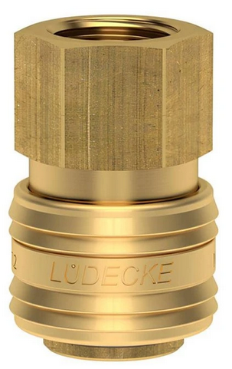 |  | - € | - €
Rýchlospojka ES vnút.závit G3/8"mosadz | 120 | Ks |  |  |  | Tlak: 35 barov Materiál: Mosadz Teplota: -20/+100°C Uzávierka: Jednostranne uzavreté Maximálny prietok: 1 100 l/min Kolíky: nerezová oceľ 1.4305 Závit: G 3/8" Vsuvka: mosadz MS 58 telo, poistný krúžok, telo ventilu, ventil: mosadz MS 58 pružiny, dištančný krúžok: nehrdzavejúca oceľ 1.4310 tesnenie: NBR | 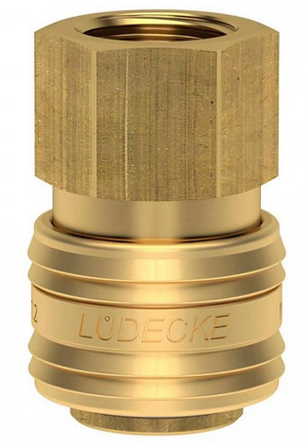 |  | - € | - €
Rýchlospojka ES vonk.závit G3/8"mosadz | 120 | Ks |  |  |  | Tlak: 35 barov Závit: G 3/8" Uzávierka: Jednostranne uzavreté Teplota: -20/+100°C Maximálny prietok: 1 100 l/min Materiál: Mosadz Vsuvka: mosadz MS 58 Kolíky: nerezová oceľ 1.4305 telo, poistný krúžok, telo ventilu, ventil: mosadz MS 58 pružiny, dištančný krúžok: nehrdzavejúca oceľ 1.4310 tesnenie: NBR | 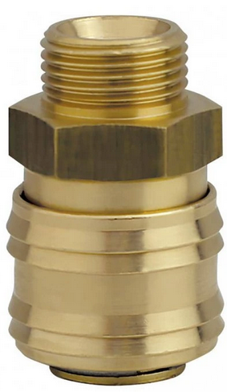 |  | - € | - €
Rýchlospojka s hadic.tŕňom 10mm ES10T | 120 | Ks |  |  |  | Tŕň na hadicu: 10mm Dĺžka tŕňa: 25 mm DN: 7,8 Maximálny prietok: 1 800 l/min priemer: 28 mm Teplota: -20/+100°C Uzávierka: Jednostranne uzavreté Profil spojky: ESI (DN7,8) Tlak: 12 barov v prevedení mosadz/oceľ jednostranne uzatvárateľné rýchlospojky pre maximálne bezpečné odpojenie |  |  | - € | - €
Rýchlospojka s hadic.tŕňom 13mm ES13T | 120 | Ks |  |  |  | Dĺžka tŕňa: 25 mm DN: 7,8 Materiál: Mosadz Maximálny prietok: 1 800l/ min Médium: Rôzne priemer: 23 mm Teplota: -20/+100°C Tŕň na hadicu: 13 mm Uzávierka: Jednostranne uzavreté z poniklovanej mosadze MS 58 pracovná teplota -20/+100 °C max. prietok 1800 l/min, DN7,8 vysokokvalitné a robustné rýchlospojky s vysokým prietokom médií | 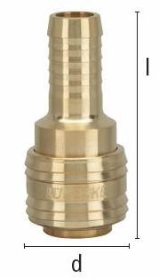 |  | - € | - €
Rýchlospojka s vonk.závitom G3/8" SW22 | 120 | Ks |  |  |  | DN: 5,5 Materiál: Nerezová oceľ Médium: Vzduch priemer: 27 mm Teplota: -20/ +100°C Uzávierka: Jednostranne uzavreté Závit: G 3/8" Bezpečnostný krúžok: nie Profil spojky: ESA (DN 5,5) Samec / samica: Rýchlospojka Systém spojenia: Rýchlospojky Tlak: 35 barov špeciálny tvar tŕňa pre lepšie nasadenie hadice a jednoduchšiu montáž vyrobené z mosadze MS 58 a nehrdzavejúcej ocele, perbunan tesnenie | 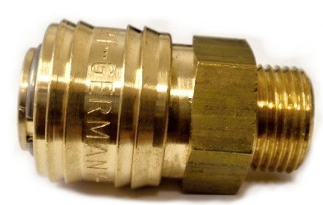 |  | - € | - €
Rýchlospojka s vonkajším závit.G1/2"SW22 | 120 | Ks |  |  |  | DN: 5,5 Materiál: Nerezová oceľ Médium: Vzduch Priemer: 27 mm Teplota: -20/+100 °C Uzávierka: Jednostranne uzavreté Závit: nie Bezpečnostný krúžok: NPT 1/2" Profil spojky: ESA (DN 5,5) Tlak: 35 barov špeciálny tvar tŕňa pre lepšie nasadenie hadice a jednoduchšiu montáž vyrobené z mosadze MS 58 a nehrdzavejúcej ocele, perbunan tesnenie | 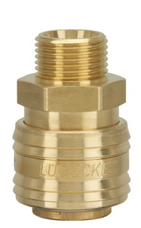 |  | - € | - €
Rýchlospojka vzduch.s vonk.závitom G1/4" | 120 | Ks |  |  |  | DN: 5,5 Materiál: Nerezová oceľ Médium: Vzduch Priemer: 27 mm Teplota: -20/+100°C Uzávierka: Jednostranne uzavreté Závit: NPT 1/4" Bezpečnostný krúžok: nie Profil spojky: ESA (DN 5,5) Samec/ samica: Rýchlospojka Systém spojenia: Rýchlospojky Tlak: 35 barov | 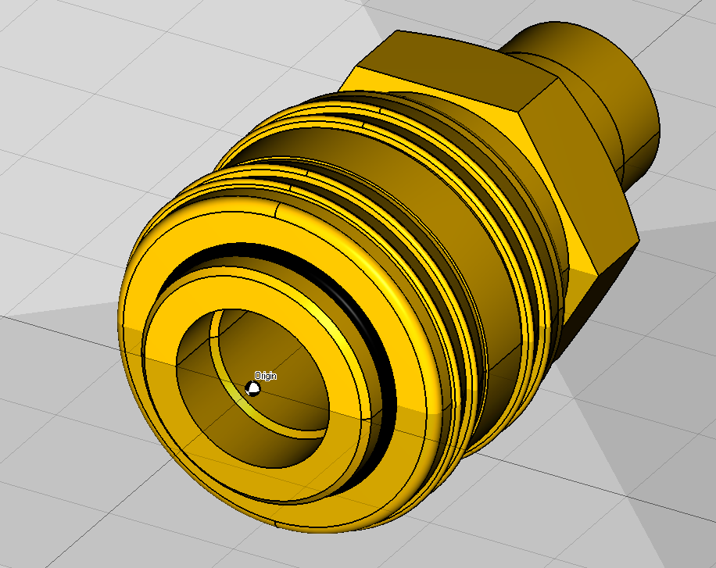 |  | - € | - €

Rýchlospojkový tŕň s hadic. tŕňom ES10S | 120 | Ks |  |  |  | Dĺžka tŕňa: 25 mm DN: 10 Materiál: Oceľ Maximálny prietok: 2600l/min Médium: Vzduch Priemer: 27 mm Teplota: -20/+100°C Tŕň na hadicu: 10 mm Uzávierka: Jednostranne uzavreté Bezpečnostný krúžok: nie Profil spojky: ESIG (DN10) Samec/ samica: Rýchlospojka Systém spojenia: Rýchlospojky Tlak: 35 barov poniklovanej mosadze MS58/oceľ pracovná teplota -20/+100 °C max. prietok 2600 l/min, DN10 vysoko kvalitné a robustné jednostranné rýchlospojky vysoký prietok pri nízkom tlakovom spádu vďaka zdokonalenej konštrukcii ventilu |  |  | - € | - €
Rýchlospojkový tŕň s hadic. tŕňom ES13S | 120 | Ks |  |  |  | Dĺžka tŕňa: 25 mm DN: 7,8 Materiál: Oceľ Maximálny prietok: 1800l/min Médium: Vzduch Priemer: 28 mm Teplota: -20/+100 °C Tŕň na hadicu: 13 mm Uzávierka: Jednostranne uzavreté Bezpečnostný krúžok: nir Profil spojky: ESI (DN 7,8) Samec/ samica: Rýchlospojka Systém spojenia: Rýchlospojky Tlak: 12 barov jednostranne uzatvárateľné rýchlospojky pre maximálne bezpečné odpojenie automatické otváranie po prvom kroku odpojenia, následné odstránenie vsuvky v druhom kroku |  |  | - € | - €
Rýchlospojkový tŕň s vonk.závit. G1/2" | 120 | Ks |  |  |  | DN: 5,5 Materiál: Nerezová oceľ Médium: Vzduch Priemer: 27 mm Teplota: -20/+100°C Uzávierka: Jednostranne uzavreté Závit: NPT 1/2" Bezpečnostný krúžok: nie Profil spojky: ESA (DN 5,5) Samec/ samica: Rýchlospojka Systém spojenia: Rýchlospojky Tlak: 35 barov vyrobené z mosadze MS 58 a nehrdzavejúcej ocele, perbunan tesnenie | 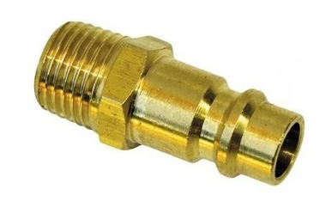 |  | - € | - €
Rýchlospojkový tŕň vnútor. závit M16x1,5 | 120 | Ks |  |  |  | Materiál: Pozinkovaná oceľ Pracovná teplota: -25°C až +100°C Norma výrobku: DIN 3852-2-X; ANSI B1.20.3; UNI ISO 7/1 | 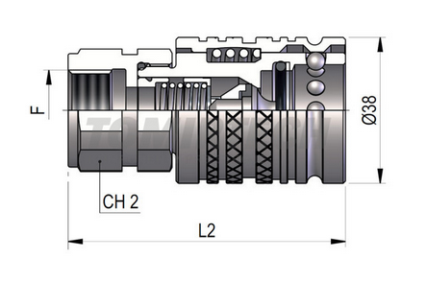 |  | - € | - €
Rýchlospojkový tŕň vonk.závit M16x1,5 | 120 | Ks |  |  |  | Vonkajší závit: M16x1,5 Typ: ľahký rad L1: 89 mm L3: 26 mm Pracovný tlak: 250 bar gulôčková rýchlospojka dlhý metrický závit s kontramaticou podľa DIN 3861 | 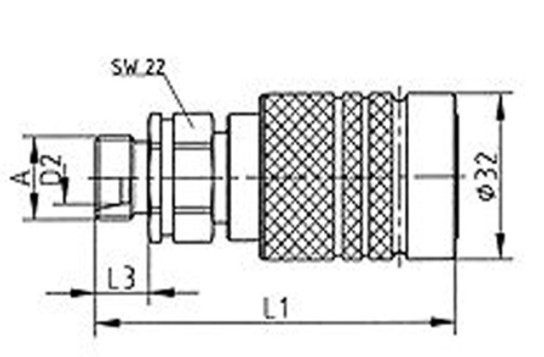 |  | - € | - €

Kladivo 1000 g | 40 | Ks |  |  |  | Zámočnícke kladivo s plastovou násadou má telo z ocele DIN1041 a plastovou násadu vystuženou sklenými vláknami, a gumovým povrchom rukoväte pre komfortnejšie prácu. Váha bez násady 1 kg |  |  | - € | - €
Kladivo 2000 g | 30 | Ks |  |  |  | Hmotnosť kladiva: 2000 g Podľa normy DIN 1041 Materiál: Kladivo: konštrukčná oceľ ČSN 12050 Násada: bukové drevo |  |  | - € | - €
Kladivo 500g | 40 | Ks |  |  |  | Ideálne nielen pre profesionálnych zámočníkov Hladká rukoväť z orechového dreva Kovaná hlava z ocele s prímesou uhlíka Spĺňa normu DIN 1041 | 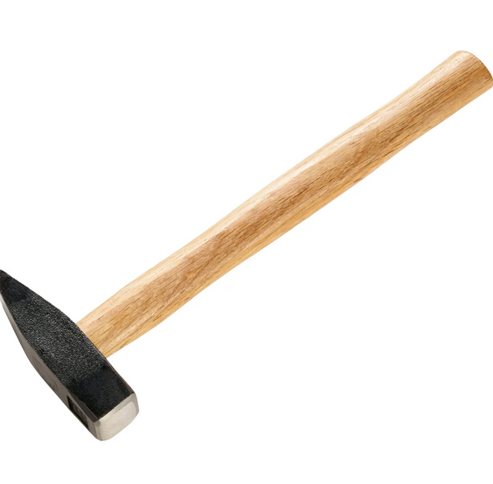 |  | - € | - €
Kliešte "Cobra" 250mm | 40 | Ks |  |  |  | Kód produktu: 87 01 250 Úchopové plochy so špeciálne kalenými zubami (tvrdosť zubov cca. 61 HRC): vysoká odolnosť proti opotrebovaniu a stabilné uchopenie Dĺžka 250 mm, kapacita uchopenia pre rúrky Ø 50 mm, kapacita uchopenia pre matice Ø 46 mm, hmotnosť 335 g |  |  | - € | - €
Kliešte bočné cvikacie | 40 | Ks |  |  |  | Kliešte bočné štípacie: 160mm Kód produktu: 7002160 Dĺžka: 160 mm Mäkký drôt: 4 mm Stredne tvrdý drôt: 2,8 mm Tvrdý drôt: 2 mm Hmotnosť: 0,206 kg |  |  | - € | - €
Kliešte cvikacie bočné 125mm | 40 | Ks |  |  |  | Kód produktu: 70 02 125 Dĺžka: 125 mm Materiál: vanadová elektrikářská ocel Vlastnosti materiálu: tvrdené leštené Tvrdosť rezu: 62 HRC Rezná hodnota (max.) U mäkkého drôtu: 3 mm Rezná hodnota (max). pri stredne tvrdého drôtu: 2.3 mm Rezná hodnota (max.) U tvrdého drôtu: 1.5 mm Norma DIN: DIN ISO 5749 Šírka: 56 mm V: 17 mm Hmotnosť: 119 g Vlastnosti: s fazetou Prevedenie: s aspektom | 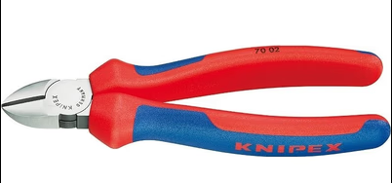 |  | - € | - €
Kliešte cvikacie bočné 160mm | 50 | Ks |  |  |  | Kliešte bočné štípacie: 160 mm kvalitná uhlíková oceľ, kalené čeľuste ergonomické rukoväte z TPR | 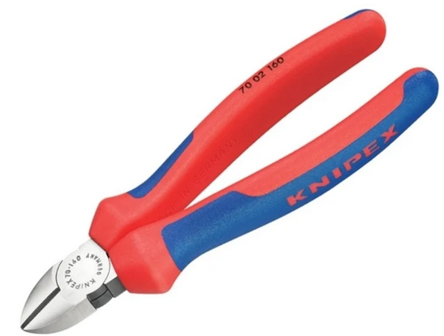 |  | - € | - €
Kliešte cvikacie bočné 165mm | 30 | Ks |  |  |  | Praktické štikacie kliešte s bočnými čeľusťami v celkovej dĺžke 165mm. Materiál čeľustí CR-V (chróm-vanádová oceľ). Pogumovaná rukoväť Kvalitné bočné cvikacie kliešte: Dĺžka: 165 mm Chróm-vanádová oceľ Pogumovaná rukoväť | 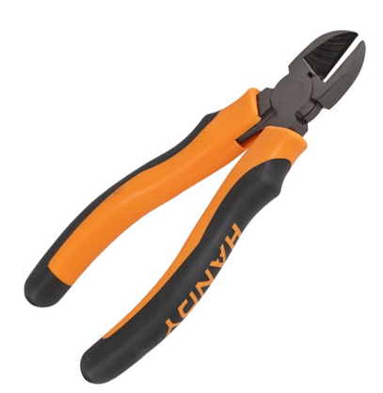 |  | - € | - €
Kliešte cvikacie bočné 180mm | 40 | Ks |  |  |  | Kód produktu: 7002180 pre mnohostranné použitie veľmi kvalitný materiál a precízne spracovanie pre dlhú životnosť precízne ostrie pre mäkký a tvrdý drôt čistý rez na hrotoch ostria, tiež u tenkých medených drôtov induktívne tvrdené čeľuste štíhly tvar hlavy pre použitie na ťažko prístupných miestach vanádiová oceľ, kalená v oleji a popustená s fazetou leštené čeľuste ergonomická dvojfarebná viaczložková rukoväť. Dĺžka: 180 mm Značka: Knipex Mäkký drôt: 4 mm Stredne tvrdý drôt: 3 mm Tvrdý drôt: 2,5 mm Hmotnosť? 0,252 kg | 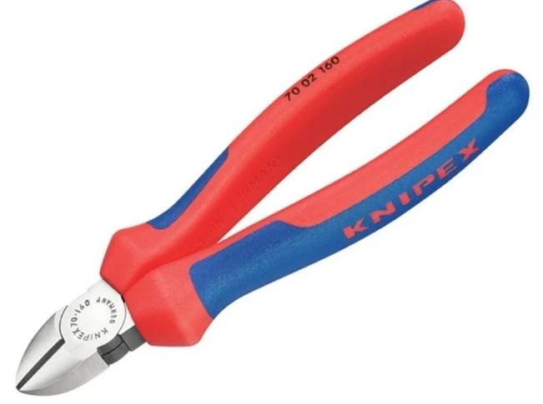 |  | - € | - €
Kliešte izol. univ. oceľ 200mm | 20 | Ks |  |  |  | Kód produktu: 1396200 VDE testované kliešte do 1000 V 6 funkcií v jednom páre klieští Multifunkčné kliešte na elektroinštaláciu: na uchopenie, odizolovanie vodičov, lisovanie dutiniek, strihanie káblov, ohýbanie a opracovávanie inštalačných krabíc Odizolovacie otvory pre medené vodiče 0,75 až 1,5 mm² a 2,5 mm² Lisovací nástroj pre dutinky 0,5 až 2,5 mm² Káblové nožnice s (indukčne kalenými) presnými reznými hranami pre medené a hliníkové káble do 5x2,5 mm² / Ø 15 mm Hladké povrchy v blízkosti hrotov klieští uchopia jemne, bez poškodenia materiálu Zúbkované úchopové plochy a rúrkový okrúhly úchop pevne uchopia plochý aj okrúhly materiál Hladká vonkajšia hrana úchopových plôch klieští je vhodná na opracovanie zapustených inštalačných krabíc a priechodných otvorov Skrutkový spoj: presný chod klieští s nulovou vôľou Tenké rozmery pre ľahký prístup Vysokokvalitná špeciálna nástrojová oceľ, kovaná, viacstupňovo kalená v oleji Dĺžka 200 mm, hmotnosť 280 g |  |  | - € | - €
Kliešte káblov.do 1000V200mm | 20 | Ks |  |  |  | Kliešte na káble 1000V Knipex Celková dĺžka: 200 mm Meď+alu kábel: 20,0 mm Meď+alu kábel: 70,0 mm2 AWG: 2 / 0 Váha: 345 g |  |  | - € | - €
Kliešte Knipex | 40 | Ks |  |  |  | Kód produktu: 9722240 Dĺžka [mm]: 240 Počet hniezd: 3 AWG: 18 - 10 Kapacita, milimetre štvorcové [mm2]: 0,75 - 6,0 Hmotnosť [g]: 300 Na strihanie káblov, odizolovanie drôtov a lisovanie Izolovaných a neizolovaných káblových ôk a Konektorov a otvorených konektorov S otvormi so závitom na strihanie medených alebo Mosadzných závitových kolíkov s M 2,6; M 3; M 3,5; M 4 a M 5 Skrutkovaný kĺb pre vysokú stabilitu a rovnomerný chod Špeciálna oceľ, vysoko pevná | 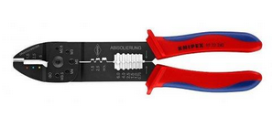 |  | - € | - €
Kliešte Knipex Aligátor | 50 | Ks |  |  |  | obj.č. 8801300 Max. zovretie na šesťhranné profily: 60mm Max. zovretie na guľaté profily: 70mm / 2 3/4 palca Hmotnosť: 0,511 kg Nastaviteľné pozície: 9 |  |  | - € | - €
Kliešte Knipex Cobra 250mm | 80 | Ks |  |  |  | Katalog: 87 01 250 Dĺžka rukovätí [mm]: 250 Rozpätie pracovnej oblasti: pre matice [mm]: 36 pre rúrky pr. [palce]: 1 1/2 |  |  | - € | - €
Kliešte KNIPEX Cobra 300 mm. | 20 | Ks |  |  |  | Katalog: 87 01 300 Technické údaje: Dĺžka rukoväte [mm]: 300 Rozpätie pracovnej plochy: 300 mm pre matice [mm]: 46 pre rúry [palce]: 2 |  |  | - € | - €
Kliešte Knipex Cobra | 20 | Ks |  |  |  | Katalóg: 8701400 Technické údaje: Dĺžka rukoväťou [mm]: 400 Rozpätie pracovnej oblasti: pre matice [mm]: 95 pre rúrky pr. [palce]: 3 1/2 |  |  | - € | - €
Kliešte Knipex COBRA | 30 | Ks |  |  |  | Katalóg: 8701180 Nominálna veľkosť: 180 mm kapacity/výkony pre orechy: 36 mm kapacity pre rúrky: 42 Ø mm kapacity pre rúrky: 1 1/2 Ø Inch Štandard: DIN ISO 8976 Rukoväte s protišmykovým plastom Tvrdý drôt leštené RoHs n |  |  | - € | - €
Kliešte KNIPEX Cobra VDE 250mm. | 20 | Ks |  |  |  | Katalóg: 87 26 250 VDE testované, 1000V izolované Izolované podľa normy: DIN EN 60900 celková dĺžka: 250mm váha: 340g max. kapacita: pre rúrky 50mm max. kapacita: pre orechy 46mm |  |  | - € | - €
Kliešte Knipex cvik. bočné-VDE | 20 | Ks |  |  |  | č.7406200 Dĺžka: l = 200 mm Hmotnosť: m = 304 g Pre najvyššie, trvalé namáhanie Vysoký rezný výkon pri vynaložení nepatrnej sily vďaka optimálnemu prispôsobeniu uhlov britov, prevodového pomeru a ergonomickému tvaru rukovätí Presné brity (tvrdosť britov cca 64 HRC) pre všetky druhy drôtov vrátane priano drôtu |  |  | - € | - €
Kliešte Knipex ErgoStrip | 40 | Ks |  |  |  | Katalog: 16 95 03 SB Dĺžka [mm]: 135 Rezné hodnoty: Hodnoty odizolovania: Použitie pre vodiče - prierez [mm2]: 0,2 ÷ 4,0 Použitie pre vodiče - priemer [mm]: 4 ÷ 6 Hmotnosť [kg]: 0,065 |  |  | - € | - €
Kliešte Knipex s pred.čeľ. 190 mm | 40 | Ks |  |  |  | Katalóg: 3025190 Vysoko zaťažiteľné úchopové kliešte odolné proti opotrebeniu Rôzne tvary čeľustí Chrómvanádiová elektrooceľ, kovaná, kalená v oleji Rozmery trojhran: 7 - 8/9 - 10/11 - 12 mm Dĺžka: 190 mm Hmotnosť netto: 168 g |  |  | - € | - €
Kliešte kombinované 180mm; | 40 | Ks |  |  |  | 71401575 |  |  | - € | - €
Kliešte odizolovacie blankovacie | 40 | Ks |  |  |  | Katalóg: 1262180 Technické údaje: Dĺžka klieští: 180 mm Odizolovacia kapacita: 0,2 - 6 mm² Pracovný rozsah (prierez AWG): 10 - 24 Rozsah pozdĺžneho dorazu: 6 - 18 mm Určené pre: jedno, viac a jemnodrôtové vodiče Telo: plast vystužený optickými vláknami Nôž: špeciálna nástrojová oceľ kalená v oleji, vymeniteľná | 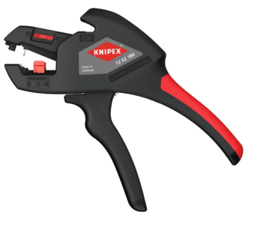 |  | - € | - €
Kliešte polguľ.čeľusť | 440 | Ks |  |  |  | Kód produktu: 26 16 200 Dĺžka rukoväťou [mm]: 200 Rezné hodnoty: Stredne tvrdý drát [mm]: 3,2 Tvrdý drôt [mm]: 2,2 Hmotnosť [g]: 205 Význačné rysy klieští Čeľuste chrómované Rukoväte s dvojfarebnými viac komponentními návlekmi |  |  | - € | - €
Kliešte polkruhové VDE, | 20 | Ks |  |  |  | Kód produktu: 71401577 Dĺžka: 220 mm Dĺžka čeľustí: 75 mm Šírka čeľustí: 32 mm Hrúbka špičiek čeľustí: 5 mm Šírka špičiek čeľustí: 10 mm Normy: EN 60900 Vyhotovenie čeľustí: Rovný tvar, Jemné drážky Hmotnosť výrobku (na kus): 143,500 g Materiál: Plast vystužený skleným vláknom Materiál rukoväte: TPE (guma) |  |  | - € | - €
Kliešte pologuľaté VDE 1000V KNIPEX | 40 | Ks |  |  |  | Kód produktu: 2626200 Celková dĺžka: 200 mm Stredne tvrdý drôt (max. priemer): 3,2 mm Tvrdý drôt (max. priemer): 2,2 mm L3: 73,0 mm L4: 23,0 mm W3: 17,5 mm W4: 3,0 mm T1: 9,5 mm T2: 2,5 mm Váha: 205 g |  |  | - € | - €
Kliešte rezacie na hadice do pr.4-16mm | 40 | Ks |  |  |  | Ø 4 - 6 - 8 - 10 - 12 - 16 mm materiál čepele: oceľ, nerezová materiál: plast hrubá hmotnosť: 40 g |  |  | - € | - €
Kliešte samosvorné Knipex 250mm | 20 | Ks |  |  |  | Katalóg: 41 04 250 svorné kliešte 250mm Knipex Rozsah upnutia súčastí kruhového prierezu: 40mm Rozsah upnutia 4-hranu: 20mm Rozsah upnutia 6-hranu: 30mm |  |  | - € | - €
Kliešte strihacie VDE; wurth | 20 | Ks |  |  |  | Katalóg: 71401571 Pre prácu pod napätím do 1000 V (AC) a do 1500 V (DC) pri dodržaní všetkých odporúčaných bezpečnostných pravidiel Nenáročné, čisté rezanie vďaka vyfrézovanej presnej reznej hrane Vysokokvalitná nástrojová oceľ zaručuje dlhú životnosť a presnosť rezania povrchu Úzka hlavička zabezpečuje optimálnu dostupnosť 1-zložkový komfortný držiak so širokým prírubom VDE pre bezpečnú prácu Čepele: Indukčne kalené, presné čepele Povrch: na všetkých stranách brúsený a chrómovaný Kĺb: Vložený VDE DIN ISO 5749 IEC 60900 | 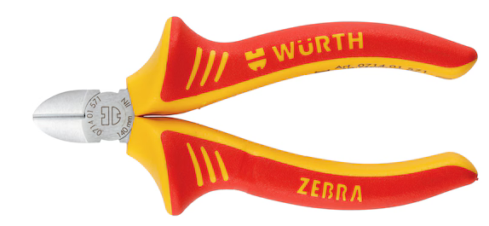 |  | - € | - €
Kliešte strihacie VDE; wurth | 20 | Ks |  |  |  | Katalóg: 71401572 Dĺžka (L): 160 mm Max. priemer rezaného mäkkého drôtu: 4 mm Max. priemer rezaného drôtu so strednou tvrdosťou: 2,8 mm Max. priemer rezaného tvrdého drôtu: 2 mm Norma EN: 60900 Materiál: Oceľ Povlak: Chrómovaný ISO: 5749 Materiál rukoväte: 2-zložkový Plast |  |  | - € | - €
Nôž na kábel KNIPEX do 1000V | 40 | Ks |  |  |  | Katalóg: 9854 Celková dĺžka: 180 mm Dĺžka čepele: 50 mm Váha: 75 g stabilná, pevná háková čepeľ s rovným ostrím kalená v oleji a popustená druhá strana čepele potiahnutá plastom k zabráneniu skratu ergonomicky tvarovaná bezpečnostná rukoväť transparentný ochranný kryt VDE podľa DIN EN/IEC 60900 : 2004 | 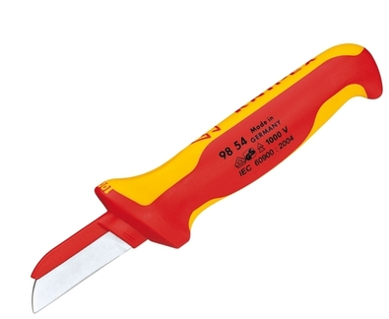 |  | - € | - €
Nôž na odstr.izolácie 155mm | 60 | Ks |  |  |  | Katalóg: 9855 Popis: skúšané VDE podľa normy DIN EN/IEC 60900 : 2004 Čepeľ kalená v oleji Priehľadná ochranná krytka |  |  | - € | - €
Nôž odlamovací stanley, | 120 | Ks |  |  |  | Katalóg: 0-10-018 Veľmi odolná kovová konštrukcia Jednoduchá výmena čepele bez použitia ďalších nástrojov Šírka čepele: 18 mm Dĺžka: 165 mm |  |  | - € | - €
Nôž olamovací, orezávací kovový 18mm | 340 | Ks |  |  |  | Katalóg: 90 10 165 BK Dĺžka čepele [mm]: 90 Širka čepele [mm]: 18 Počet segmentov: 8 |  |  | - € | - €
Nôž ulamovací | 20 | Ks |  |  |  | Pružnú čepeľ je možné ohnúť tak, že sa maximálne prispôsobí povrchu dlažby a odstráni takmer všetok tmel. 7 ulamovacích segmentov pre stálu ostrosť nástroja. Robustné telo noža pre bezpečné zaobchádzanie. Kovové vodítko zaisťuje vysokú stabilitu a presnú prácu. Perfektne sa hodí k úprave dĺžky a sklonu aplikačných špičiek pre silikóny. |  |  | - € | - €

Zvierka jednoručná Besey EZS č.EZS30-8 | 20 | Ks |  |  |  | Upínacia sila (kg): 112 kg Max. rozovretie (mm): 300 mm Hĺbka upnutia (mm): 80 mm Rozpätie: 300 mm Výšková kapacita: 80mm Vodiaca tyč: 19x 6 mm Upínacia sila: 1100 N Hmotnosť: 0,80 kg | 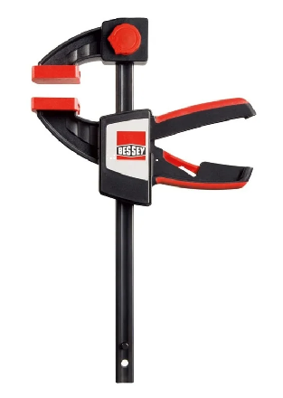 |  | - € | - €
Zvierka skrutková TPN 100x50mm BESS | 20 | Ks |  |  |  | Rozsah upínania: 100 mm Hĺbka: 50 mm Veľkosť upínacích čeľustí: 50 mm Pružnosť: 1 500 N Vyhotovenie: Skrutkové zvieradlo Druh výrobku: Svorka Upínacia sila: 2 000 N | 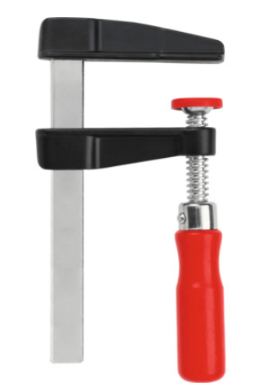 |  | - € | - €

Zdvihák pákový RZV valč.reťaz 0,8t/1,5m | 20 | Ks |  |  |  | Typ: RZV Nosnosť: 0,8 t Počet nosných reťazí (valčekový reťazec): 1 Výška zdvihu: 1,5 m Ovládacia sila: 400N Rýchlosť zdvíhania*: 1,27 m/min Hmotnosť: 9,5 kg * vypočítané pri 48 pohyboch ručnou pákou za minútu. (1 cyklus = pohyb ručnou pákou z jednej krajnej polohy do druhej krajnej polohy a späť) Hlavné rozmery: a – 145 mm d – 36 mm e (min) – 23,5 mm l – 145 mm L (min) – 327 mm r – 560 mm | 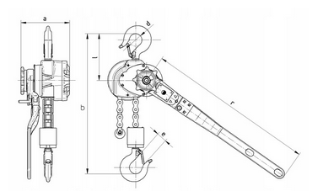 |  | - € | - €
Zdvihák pákový RZV s valč.reťaz 0,8t /3m | 20 | Ks |  |  |  | Typ: RZV Nosnosť: 0,8 t Počet nosných reťazí (valčekový reťazec): 1 Výška zdvihu: 3 m Ovládacia sila: 400N Rýchlosť zdvíhania*: 1,27 m/min Hmotnosť – 9,5 kg * vypočítané pri 48 pohyboch ručnou pákou za minútu. (1 cyklus = pohyb ručnou pákou z jednej krajnej polohy do druhej krajnej polohy a späť) Hlavné rozmery: a – 145 mm d – 36 mm e (min) – 23,5 mm l – 145 mm L (min) – 327 mm r – 560 mm | 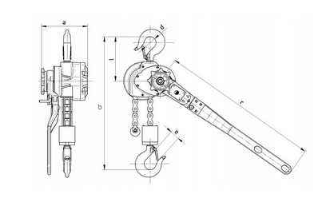 |  | - € | - €

Račňa 1/2" | 40 | Ks |  |  |  |  |  |  | - € | - €
Račňa 1/2" prepínateľná z72 250mm | 20 | Ks |  |  |  | 1/2" račňa s prepínacím tlačítkom 250mm, 72 zubov Kompaktná hlava Dĺžka kroku spätného chodu račne 5º Materiál: leštený chróm Rukoväť: ergonomická bimateriálna DIN 3120, DIN 3122 |  |  | - € | - €
Račna 1/4" prepínacia z48 | 120 | Ks |  |  |  | Dĺžka: 155mm 48 zubov 1/4" (6,3mm) Materiál: korpus Cr-V, západkový mechanizmus Cr-Mo Prepínač otáčok P/L Tlačidlo na uvoľnenie nástrčných kľúčov |  |  | - € | - €

Skrutkovač elek.; wurth | 20 | Ks |  |  |  | Kód produktu: 613631035 Izolácia vďaka zmenšenému priemeru hrotu v kritických pracovných priestoroch Zabraňuje odieraniu izolácie Symbol skrutky na konci rukoväti na rýchlu identifikáciu Hrot: brunírovaná povrchová úprava Profil: DIN ISO 2380-I-A |  |  | - € | - €
Skrutkovač elek.; wurth | 20 | Ks |  |  |  | Kód produktu: 061363104 Drážka: 0,8X4X100Čepeľ: Leštená, izolovanáHrot: Podľa normy DIN ISO 2380-1-BIndividuálne testované vo vodnom kúpeli so skúšobným napätím 10kVOznačené rokom výrobyPrísnejší test pôsobenia chladu |  |  | - € | - €
Skrutkovač elektrikársky, wurth | 20 | Ks |  |  |  | Kód produktu: 061363103 Čepeľ: Leštená, izolovaná Hrot: Podľa normy DIN ISO 2380-1-B Individuálne testované vo vodnom kúpeli so skúšobným napätím 10 kV Označené rokom výroby Prísnejší test pôsobenia chladu Norma: IEC 60900 |  |  | - € | - €
Skrutkovač elektrikársky, wurth | 20 | Ks |  |  |  | Kód produktu: 06136322 Čepeľ: leštená, izolovaná Bod: Podľa DIN ISO 8764-1-PH Jednotlivo testované vo vodnom kúpeli s testovacím napätím 10 kV Označené rokom výroby Prísnejší test za studena Norma: EN 60900:2012 Veľkosť upnutia: PH2 Normy: IEC 60900:2018 Dĺžka ostria (A): 100 mm Dĺžka kľúčenky (B): 106 mm Šírka rúk (C): 35 mm |  |  | - € | - €
Skrutkovač krížový kombi Z1 | 20 | Ks |  |  |  | Kód produktu: 0613 639 1 Veľkosť upnutia:PZ1 + drážka Dĺžka ostria (A): 80 mm Dĺžka kľučky (B): 96 mm Šírka rukoväti (C): 31 mm |  |  | - € | - €
Skrutkovač krížový PH0 | 20 | Ks |  |  |  | viac info |  |  | - € | - €
Skrutkovač krížový PH1 | 60 | Ks |  |  |  | viac info |  |  | - € | - €
Skrutkovač krížový PH2 | 80 | Ks |  |  |  | viac info |  |  | - € | - €
Skrutkovač Multibitový STANLEY; | 40 | Ks |  |  |  | Kód produktu: 66358 Magnet držiaci bity v drieku. Odnímateľné viečko rukoväte. Rukoväť z odolného ABS. Úložný priestor na bity v rukoväti. 66-358: Račňový skrutkovač (s možnosťou zablokovania) + Phillips Ph1 a Ph2, Pozidriv Pz1 a Pz2 a ploché 4,5 a 6 mm typ skrutkovača: skrutkovač s vymeniteľnými hrotmi veľkosť hrotu Ph: 1, 2 veľkosť hrotu Pz: 1, 2 veľkosť hrotu plochý: 4, 5, 6 | 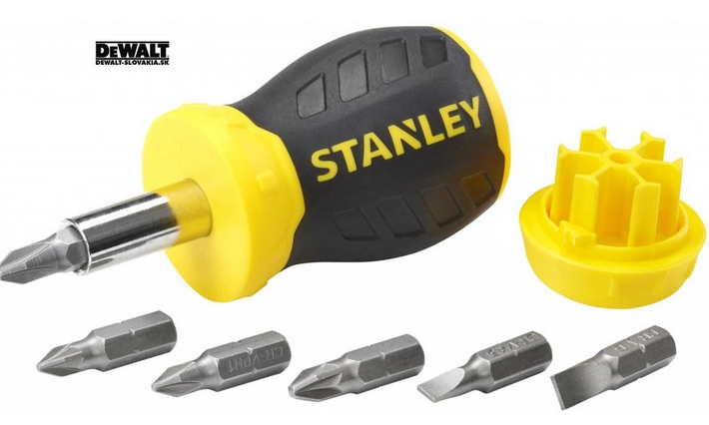 |  | - € | - €
SKRUTKOVAČ PLOCHÝ 1000V | 20 | Ks |  |  |  | Kód produktu: 04-151 S rozmermi 3,0 x 100 mm Schválený na prácu pod napätím do 1000 V. Čepeľ skrutkovača je vyrobená z odolnej chrómvanádiovej ocele. Skrutkovač má magnetický hrot. Ergonomický tvar rukoväte so špeciálnou prírubou znižuje namáhanie ruky počas práce. Rukoväť z dvojitého materiálu zabraňuje kĺzaniu v ruke a je odolná voči chemikáliám, oleju a mastnote. |  |  | - € | - €
Skrutkovač plochý 3,0x100mm | 40 | Ks |  |  |  | Materiál: oceľ S2 (PP TPR rukoväť); typ: SL; certifikát VDE 1000V; norma: EN 60900; ergonomická protišmyková rukoväť Dĺžka [mm]: 100 Izolácia: ÁNO Magnetický hrot: ÁNO Materiál: S2, TPR Typ: Izolovaný skrutkovač séria: DEDRA Typ hrotu: SL3 Číslo je zahrnuté: 1 Veľkosť hrotu: 3 Ďalšie informácie: certifikát VDE |  |  | - € | - €
Skrutkovač plochý 4,5x100mm | 60 | Ks |  |  |  |  |  |  | - € | - €
Skrutkovač plochý 5,5 x 100mm | 20 | Ks |  |  |  |  |  |  | - € | - €
Skrutkovač plochý 8,0 x 150mm | 40 | Ks |  |  |  |  |  |  | - € | - €
Skrutkovač sada WIHA softelectric | 20 | Ks |  |  |  | Čepeľ: Kvalitná chróm-vanádiovo-molybdénová oceľ, priebežne kalená, hnedená Rukoväť: Ergonomická multi-kompomentná rukoväť s ochranou proti odkotúľaniu. Použitie: Obzvlášť vhodné pre použitie v suchom a bežnom prostredí. Zhotovené podľa normy IEC 60900:2004 Pre práce v oblasti častí pod napätím do 1.000 V AC Sada obsahuje: Skrutkovač plochý 3,5x100, 4,0x100, 5,5x125, 6,5x150 Skrutkovač krížový PH PH1x80, PH2x100 |  |  | - € | - €
Skrutkovač úderový 10x175 | 60 | Ks |  |  |  |  |  |  | - € | - €
Skrutkovač úderový 125 | 40 | Ks |  |  |  |  |  |  | - € | - €
Skrutkovač úderový 12x200 | 60 | Ks |  |  |  |  |  |  | - € | - €
Skrutkovač úderový PH2 | 60 | Ks |  |  |  |  |  |  | - € | - €

Kľúč imbusový 14mm | 20 | Ks |  |  |  | Veľkosť: 14 mm Vyrobené z chróm-vanádiovej ocele L šesťhranný kľúč 14mm (imbus) s guličkou pre širšie použitie - odklo od osi skrutky až do ± 30 ° Tvrdený v celej dĺžke, predĺžená dĺžka pre prácu v horšie prístupných miestach |  |  | - € | - €
Kľúč imbusový 5mm | 40 | Ks |  |  |  | 1. Univerzálnosť použitia: Či už ide o odopínanie, montáž alebo údržbu, náš imbusový kľúč 5 mm je pripravený na všetky výzvy. 2. Vysoká odolnosť: Vyrobený z kvalitného materiálu, ktorý zabezpečuje dlhú životnosť a odolnosť voči opotrebeniu. 3. Ergonomický dizajn: Dlhé hodiny práce bez únavy a nepohodlia vďaka ergonomicky navrhnutému držadlu. 4. Presnosť a efektivita: S týmto kľúčom dosiahnete vynikajúce výsledky bez zbytočného úsilia a strácania času. 5. Nezastupiteľný pomocník: Stane sa neoddeliteľnou súčasťou Vašej sady náradia a zjednoduší Vám prácu pri mnohých úlohách. Imbusový kľúč 5 mm krátky vyrobený z kvalitnej chróm-vanádiovej ocele podľa normy ISO 2936K dĺžka imbusového kľúča 83 mm, veľkosť ramena 33 mm | 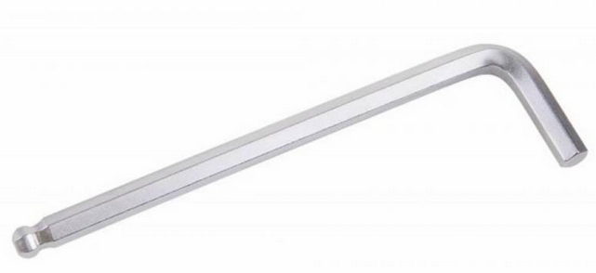 |  | - € | - €
Kľúč imbusový č. 5-téčkový. | 40 | Ks |  |  |  | Imbusový kľúč v tvare T v dielenskej kvalite. Veľkosť: 5 mm vyrobený z vysokopevnostnej ocele Balldriver na dlhšom konci precízne prevedenie obidvoch koncov pohodlná a ergonomická rukoväť, presne sadne do vašej ruky |  |  | - € | - €
Kľúč Knipex TwinKey 001101 | 40 | Ks |  |  |  | Kód EAN: 4003773074670 Označenie výrobcu: 00 11 01 Symbol TME: KNP.001101 ihlan 6-9 mm (G), okrúhly 3-5 mm (H), polkruhový 6 mm (I), štvorec 5 mm (A), štvorec 6-7 mm (B), štvorec 8-9 mm (C), štvorec 9-10 mm (J), trojuholník 8-9 mm (D), trojuholník 9-10 mm (E), trojuholník 11-12 mm (F) Vlastnosti kľúčov: kľúč a skrutkovacia koncovka spojené silným lankom z nerezovej ocele tlakový odliatok zo zliatiny zinku zaručujúci optimálnu tiaž kľúča vysokokvalitný vonkajší povlak Súprava obsahuje 2 krížové kľúče spojené magnetom obojstranná skrutkovacia koncovka 1,0 x 7 mm / PH 2 | 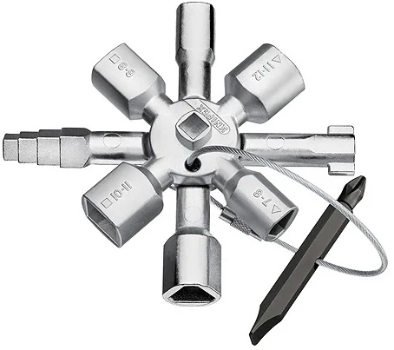 |  | - € | - €
Kľúč očko vidlica 19 | 40 | Ks |  |  |  | k.č. 071330819 Materiál: Chróm-vanádiová oceľ Povrch: Pochrómované Veľkosť kľúča: 19 mm Dĺžka (L): 310 mm Hrúbka očka (a1): 16 mm Hrúbka vidlice (a2): 9,5 mm Šírka vidlice (vonkajšia) (b): 41,5 mm Vonkajší priemer očka (d): 29 mm | 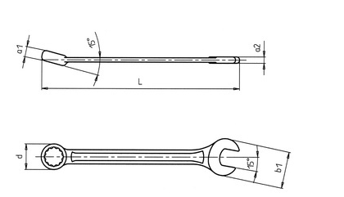 |  | - € | - €
Kľúč očko-vidlic.plochý 24x27mm ASTA. | 20 | Ks |  |  |  | Kód produktu: 700-72427 Rozmer: 24x27 mm Dĺžka: 339 mm Uhol vyhnutia: 75 Materiál: CrV Norma: DIN 838 |  |  | - € | - €
Kľúč očko-vidlicový s račňou kĺbový 10mm | 60 | Ks |  |  |  | Profil: Strana s očkom, 12 hrán Materiál: Chróm-vanádiová oceľ Povrch: pochrómovaný, hlavy a očko leštené Geometria: Strana s očkom naklonená o 15°, zalomenie čeľuste o 15° |  |  | - € | - €
Kľúč očko-vidlicový s račňou kĺbový 13mm | 80 | Ks |  |  |  | Z kvalitnej chromvanadiovej ocele Táto oceľ povrchovo upravená matným tvrdochrómom pre dosiahnutie Technické informácie: Rozmer: 13 mm Dĺžka: 180 mm |  |  | - € | - €
Kľúč očkový úderový 24mm kovaný | 40 | Ks |  |  |  | Vyrobený z odolnej chróm - molybdénovej ocele Veľkosť 24 mm 6-hran |  |  | - € | - €
Kľúč račňový kĺbový 16 | 20 | Ks |  |  |  | kľúč kovaný z jedného kusa z kvalitnej chróm-vanádiovej ocele, leštená hlava kľúč Zaoblené tvary prechodu medzi hlavou a rukoväťou kľúča Veľkosť: 16 mm | 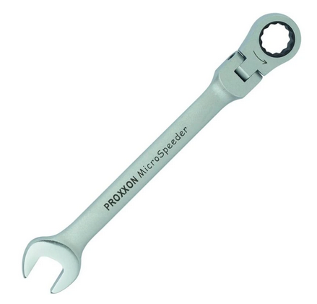 |  | - € | - €
Kľúč račňový kĺbový 17 | 20 | Ks |  |  |  | Ráčnový mechanizmus so 72 zuby Vyššia presnosť pri použivaní pre 5 ° pracovnému uhlu 12-bodový univerzálny koniec očkového kľúča pre ľahkú montáž a pre rôzné aplikácie Zalomený o 15 ° pro ľahší prístup |  |  | - € | - €
Kľúč račňový vidl.očkový s páčkou 10mm | 40 | Ks |  |  |  | Kľúč; očkoplochý S račňou; 10mm Druh kľúča: očkoplochý, s račňou Materiál: chróm-vanádiová oceľ |  |  | - € | - €
Kľúč vidlicovo-očko račňový 10mm | 60 | Ks |  |  |  | Eliptický profil tela kľúča pre pohodlnejšie držanie a väčšiu pevnosť 72-zubový račňový mechanizmus s jemným krokovaním umožňuje prácu už pri vychýlení o 5° Doplňujúci parameter: 10mm |  |  | - € | - €
Kľúč vidlicovo-očko račňový 13mm | 80 | Ks |  |  |  | Norma: DIN 3113 Kľúč kovaný z jedného kusa z kvalitnej chróm-vanádiovej ocele, leštená hlava kľúča Špecifikácia: 72 zubý račňový mechanizmus s jemným krokovaním umožňuje prácu už pri vychýlení o 5° Eliptický profil tela kľúča pre pohodlnejšie držanie a väčšiu pevnosť |  |  | - € | - €
Kľúč vidlicovo-očko račňový 17mm | 60 | Ks |  |  |  | Kľúč očko-vidlicový, račňový, 72 zubov, 17mm Eliptický profil tela kľúča pre pohodlnejšie držanie a väčšiu pevnosť 72-zubový račňový mechanizmus s jemným krokovaním umožňuje prácu už pri vychýlení o 5° Vyrobené/obsahuje materiál: chróm-vanádiová oceľ |  |  | - € | - €
KĽÚČ VIDLICOVO-OČKO RAČŇOVÝ 6mm | 40 | Ks |  |  |  | Kľúč očko-vidlicový 6mm Norma:DIN 3113 Kľúč kovaný z jedného kusa z kvalitnej chróm-vanádiovej ocele, leštená hlava kľúča Vyrobené/obsahuje materiál: chróm-vanádiová oceľ |  |  | - € | - €
Kľúč vidlicovo-očko račňový 8mm | 120 | Ks |  |  |  | Očko-vidlicový kľúč 8mm CrV. Norma: DIN 3113 Kľúč kovaný z jedného kusa z kvalitnej chróm-vanádiovej ocele, leštená hlava kľúča Geometria: Strana s očkom naklonená o 15°, zalomenie čeľuste o 15° Profil: Strana s očkom, 12 hrán |  |  | - € | - €
Kľúč vidlicovo-račňový 22mm | 40 | Ks |  |  |  | Cond.4100/22 |  |  | - € | - €
Dvojstranný imbus.kľúč T 4mm | 60 | Ks |  |  |  | Kľúče sú určené pre každodenné použitie v profesionálnom servise. Precízne prevedenie obidvoch koncov plastová rukoväť | 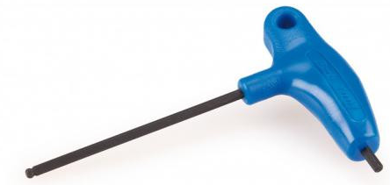 |  | - € | - €

Brúska excentricka | 20 | Ks | Festool ROTEX RO 150FEQ 575066 Výkonové charakteristiky: Antistatická funkcia CLEANTEC MMC elektronika (Multi Material Control) FastFix MULTI-JETSTREAM 2 Protector Brúsna doska MPE Plug it StickFix STF Technické parametre: Príkon: 720 W Počet otáčok – rotačný pohyb ROTEX: 320 - 660 min⁻¹ Počet otáčok – excentrický pohyb: 3 300 - 6 800 min⁻¹ Zdvih: 5,00 mm Ø brúsneho taniera FastFix: 150,00 mm Ø prípojky na odsávanie prachu: 27 mm Dĺžka kábla: 4,00 m Hmotnosť výrobku bez príslušenstva: 2,30 kg Prepravná hmotnosť s príslušenstvom: 3,41 kg Druh pohonu: Sieť | Používateľské prednosti: Obrusovanie starých farieb a lakov Obrábanie drevených materiálov Renovačné práce, ako napr. brúsenie schodov Brúsenie a leštenie minerálnych materiálov Predbežné brúsenie a hrubý výbrus tmelu Leštenie bez hologramov | Hodnoty hlučnosti a vibrácií Jemný výbrus: Celková priemerná hodnota vibrácií ah 5,00 m/s² Jemný výbrus: Rad noriem EN 62841-2-4 Jemný výbrus: Neistota (hlučnosť) K 3,00 dB Jemný výbrus: Neistota (vibrácie) K 2,00 m/s² Jemný výbrus: Hladina akustického tlaku LWA 96,00 dB(A) Jemný výbrus: Hladina akustického tlaku LpA 85,00 dB(A) Hrubé brúsenie: Celková priemerná hodnota vibrácií ah 5,00 m/s² Hrubé brúsenie: Neistota (hlučnosť) K 3,00 dB Hrubé brúsenie: Rad noriem EN 62841-2-4 Hrubé brúsenie: Hladina akustického tlaku LpA 85,00 dB(A) Hrubé brúsenie: Neistota (vibrácie) K 2,00 m/s² Hrubé brúsenie: Hladina akustického tlaku LWA 96,00 dB(A) | Leštenie: Celková priemerná hodnota vibrácií ah 6,50 m/s² Leštenie: Rad noriem EN 62841-2-4 Leštenie: Neistota (hlučnosť) K 3,00 dB Leštenie: Hladina akustického tlaku LWA 96,00 dB(A) Leštenie: Hladina akustického tlaku LpA 85,00 dB(A) Leštenie: Neistota (vibrácie) K 2,00 m/s² | 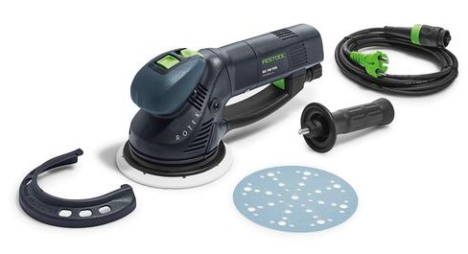 |  | - € | - €
Brúska oscilačná | 20 | Ks | Bosch GOP30-28Professio 601237001 Príkon: 300 W Oscilačný uhol: 1,4° Regulácia výkonu: áno Možnosť využitia: Profesionálne Typ elektromotora: uhlíkový Napájanie: sieťové (230 V) Rozmery výrobku Šírka výrobku: 12,5 cm Výška výrobku: 9 cm Hĺbka výrobku: 37,5 cm Hmotnosť výrobku: 2 kg Vlastnosti: 3D rozhranie na prenos výkonu z náradia na príslušenstvo bez strát Magnetické rozhranie na jednoduchú výmenu nástrojov Náradie kategórie StarlockPlus pre rýchlejšie napredovanie v práci Konštantný elektrický nástroj Mäkká tlmiaca vložka rukoväte Zaručuje jednoduché a pohodlné priradenie príslušenstva, vďaka prehľadným výkonnostným triedam | 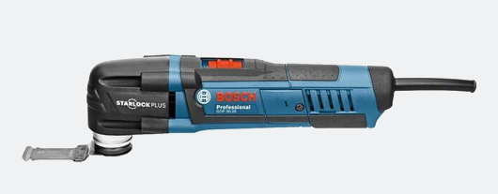 |  |  |  |  | - € | - €
Brúska priama MAKITA | 20 | Ks | GD0810C Hmotnosť: 2,3 kg Hmotnosť bez príslušenstva: 1,7 kg Priemer obíjmky: 6 mm Príkon: 750 W Rozmery: (D x Š x V) bez príslušenstva: 371x75x75 mm Voľnobežné otáčky: 1 800 - 7 000 min-1 Výkonná brúska ideálna na vyhlbovanie dutín, obrusovanie a opracovávanie Inovatívne tlmenie rázov (SJS) Vreteno Euro s priemerom 43 mm Guľôčkové ložisko odolné voči prachu Variabilné ovládanie konštantnej rýchlosti a plynulý rozbeh Regulácia otáčok | 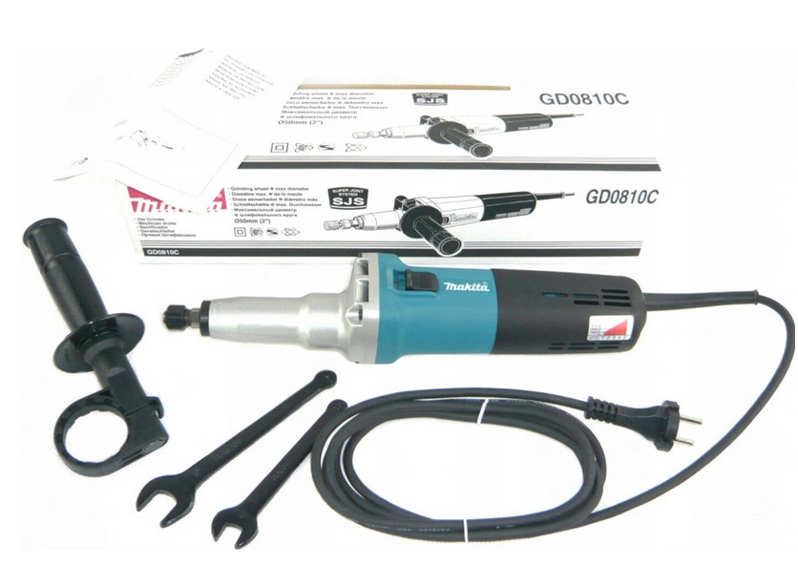 |  |  |  |  | - € | - €
Brúska stolová | 20 | Ks | BOSCH GBG 60-20 Kód: 060127A400 EAN: 3165140893442 Priemer kotúča: 200 mm Upínací otvor: 32 mm Menovitý príkon: 600 W Výkon - 50 Hz: 420 W Výkon - 60 Hz: 430 W Voľnobežné otáčky - 50 Hz: 3 000 min-1 Voľnobežné otáčky - 60 Hz: 3 600 min-1 Závit brúsneho vretena: M 12 Šírka kotúča: 25 mm Zrnitosť: 24+60 Hmotnosť: 16,5 kg Dĺžka: 370 mm Šírka: 230 mm Výška: 260 mm | Odolný odlievaný hliníkový kryt so zapuzdrenými guľôčkovými ložiskami chráni motor pred prachom a zaručuje dlhodobý výkon Brúska je vybavená beznástrojovým nastaviteľným oporným stolom, oceľovými ochrannými krytmi a ochrannými krytmi proti iskrám Výkonný indukčný motor pre rôzne pracovné podmienky a použitia Kompaktné tlakovo liate puzdro so zapuzdrenými guľôčkovými ložiskami chránia motor pred prachom Odolná a pevná základňa pre dlhovekosť a stabilné pracovné podmienky Robustná nastaviteľná podpora obrobku pre presnú prácu Gumové nožičky zaisťujúci státie s nízkymi vibráciami Vypínač chránený pred vniknutím prachu, aby sa zaistila dlhá životnosť | 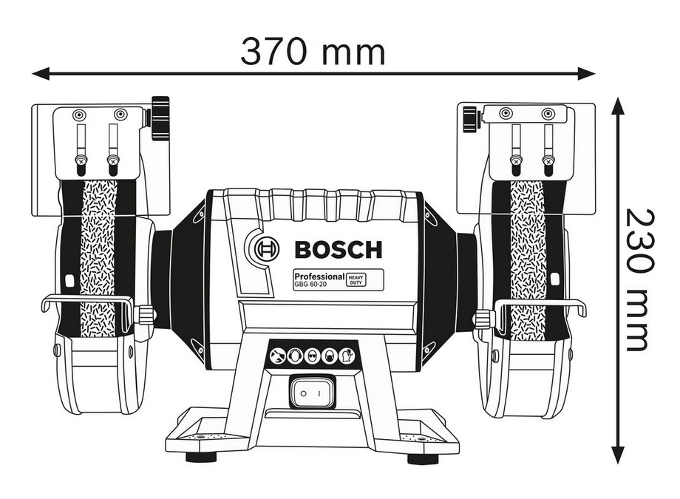 |  |  |  | - € | - €
Brúska uhlová | 20 | Ks | BOSCH 9-115 S; 601396101 GWS 9-115 S 0.601.396.101 Príkon: 900 W Priemer kotúča: 155 mm Antivibračná rukoväť: Áno Kufor: Nie Napájanie: sieové (230 V) Možnosť využitia: profesionálne Typ elektromotora: uhôlíková Typ uložného systému: žiadny Úložný systém: Nie Regulácia otáčok: Áno Mini uhlová brúska: Nie | Uhlová brúska Bosch Professional GWS 9-115 S, menovitý príkon 900 W, voľnobežné otáčky 2 800-11 000 min-1, závit brúsneho vretena M14, priemer kotúča 115 mm Jedinečný brúsny/rezný výkon vďaka vysokému výkonu a krútiaceho momentu pri príkone 900 W Manuálne ovládanie najlepšie vo svojej triede vďaka ergonomickej rukoväti, ktorá padne do ruky Dlhá životnosť v náročných pracovných podmienkach a pri vysokom pracovnom zaťažení vďaka robustnej konštrukcii Viac možností použitia a príslušenstva vďaka funkcii prednastavenia otáčok Jednoduchá práca v ťažko prístupných priestoroch vďaka extrémne kompaktnej prevodovke Pohodlné uchopenie a ovládanie stroja vďaka okrúhlej rukoväti a špeciálnemu výrezu pre lepšiu manipuláciu Dlhá životnosť uhlíkov Vylepšená ochrana motora a prevodovky pred prachom vďaka novému dizajnu vetracích otvorov Výkonný 900 W motor poskytuje vyšší výkon a krútiaci moment motora Funkcia regulácie otáčok pri verzii S | 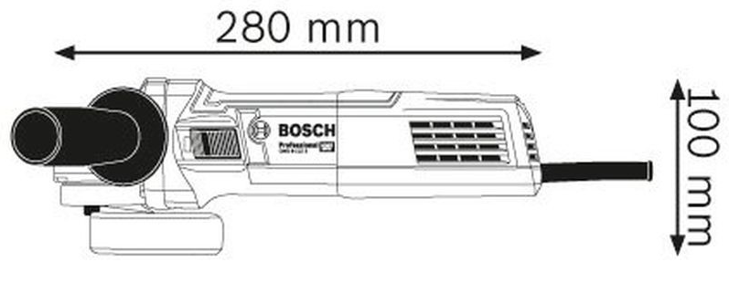 |  |  |  | - € | - €
Brúska uhlová | 20 | Ks | MAKITA 150 GA 6021 | Kód produktu: GA6021 Priemer - kotúča (mm)150 Upínanie nástroja (vonkajší závit)M 14 x 2 Otáčky - voľnobežné (min-1)10000 Napájanie - napätie (AC) (V)230 Príkon (W)1050 Rozmery (D x Š x V) (mm)384 x 172 x 120 Hmotnosť (kg)2.8 Zastavenie kotúča pomocou technológie SJS na ochranu prevodov pred poškodením > Krížové vinutie na cievke rotora a prášková povrchová vrstva statora pre lepšiu ochranu pred prachom > Funkcia ANTI-RESTART s výstražnou kontrolkou | 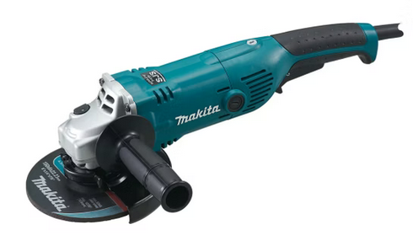 |  |  |  | - € | - €

Uťahovač pneumat. rázový 1"Premium2712Nm | 20 | Ks |  |  | Číslo produktu:57143760 Typové označenie: DSS 1" premium power Druh upnutia nástroja: Vonkajší štvorhran 1 Max. pracovný uťahovací moment: 1850 Nm Max. moment pri povoľovaní: 2712 Nm Hladina akustického tlaku: 106 dB Vibrácie: 13,4 m/s2 Prevádzkový tlak: 6,3 bar Hmotnosť stroja: 8,1 kg Min. vnútorný priemer hadice: 13 mm Spotreba vzduchu: 255 l/min Spojovací závit: 1/2 Dĺžka x šírka x výška: 493 x 165 x 183 mm Výfuk vyvedený mimo pracovného priestoru Zabraňuje víreniu prachu a nečistôt na okraji kotúča Jednoduchá manipulácia vďaka nekĺzavej rukoväti, optimálna kontrola a nízka hlučnosť Ergonomická mäkká rukoväť s citlivým spínačom a integrovaným tlmičom Optimálne a užívateľsky prívetivé nastavenie pre akékoľvek použitie Trojstupňové nastavenie výkonu pre otáčanie po/proti smeru hodinových ručičiek |  | 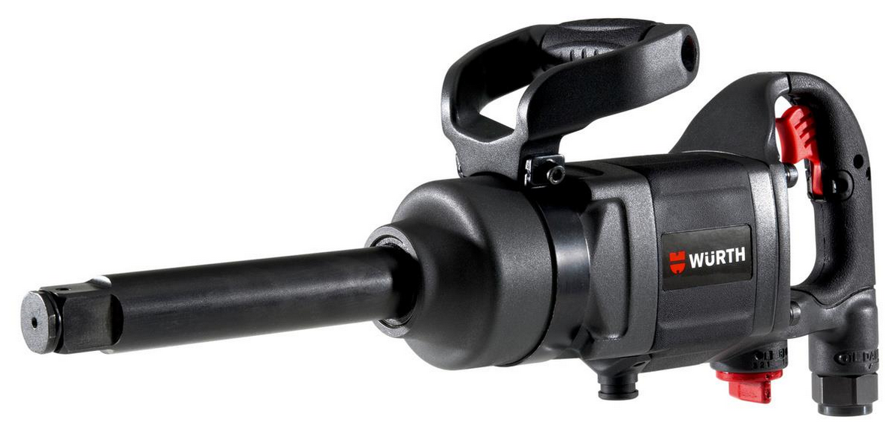 |  | - € | - €
Uťahovačka DEWALT | 20 | Ks |  |  | Kód produktu: DCFF899P2 DeWALT DCF899P2 Obsah balenia: • 1 x DCF899N • 2x aku DCB184 5,0Ah 18V • 1x nabíjačka DCB115 • 1x kufrík TSTAK II Vhodné na oceľové konštrukcie, montáže, pre mechanické upevňovanie a prácu v automobilovom priemysle Hodnota uvoľňovacieho momentu až 1 625 Nm zaručuje uvoľnenie skrutiek a matíc Tri režimy vrátane režimu pre nastavenie krútiaceho momentu - Low, Precision Wrench ™ a High Jasné svetlo LED umiestnené na nohe nástroje s oneskorenou funkciou zlepšuje viditeľnosť a funkčnosť náradia | Parametry: Napätie akumulátora: 18 V Kapacita akumulátora: 5 Ah Počet akumulátorov: 2 Aku: 2x Aku 5 Ah/ TSAK Max. krútiaci moment (Nm): 950 Počet stupňov krútiaceho momentu: 3 Max.uvolňovacie moment(Nm): 1625 Držiak nástrojov: Štvorhran 1/2" s poistnou guličkou Frekvencia príklepu (min-1): 2 400 Priemer skrutiek: M 20 Otáčky 1. chod (ot/min): 400 Otáčky 2. chod (ot/min): 1 200 Otáčky 3. chod (ot/min): 1 900 Výkon: 610 W Rozsah krútiaceho momentu, 1. úroveň (Nm): 135 Rozsah krútiaceho momentu, 2. úroveň (Nm): 400 Rozsah krútiaceho momentu, 3. úroveň (Nm): 950 | 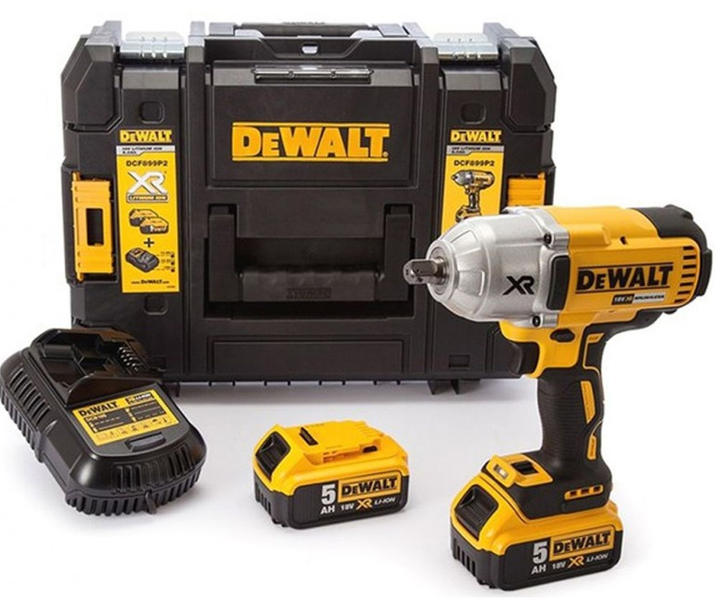 |  | - € | - €
Uťahovák baterk. rázový DeWalt | 20 | Ks |  |  | Kód produktu: DCF887D2 DeWalt DCF887D2 Obsah balenia: 1ks DeWalt DCF887 2ks aku DeWalt DCB 183 18V XR 2,0Ah Li-Ion 1ks nabíjačka DeWalt DCB1102 1ks kufrík DeWalt TSTAK I Parametry: Typ baterie: XR Li-Ion Napájecie napätie: 18 V Max. krútiaci moment: 205 Nm Otáčky naprázdno: 0 - 3 250 ot./min Ráz/min: 0 - 3 800 ú/min Držiak nástroja: 1/4" (6,35 mm) Hmotnost s aku: 1.5Ah ; 2.0Ah : 1,3kg Dĺžka: 134mm Bezuhlíkový motor poskytuje predĺženú prevádzkovú dobu a väčśiu odolnost Pracové LED s 3 diodami Rychloupínací šesťhran 6,35 mm umožňuje rýchle nasadenie nástroja jednou rukou Predná skřiňa z hliníkovej zliatiny zaručuje lepší odvod tepla, čím sa predlžuje životnosť motoru Ergonomická rukoväť 3 stupne nastavenia uťahovacieho momentu |  | 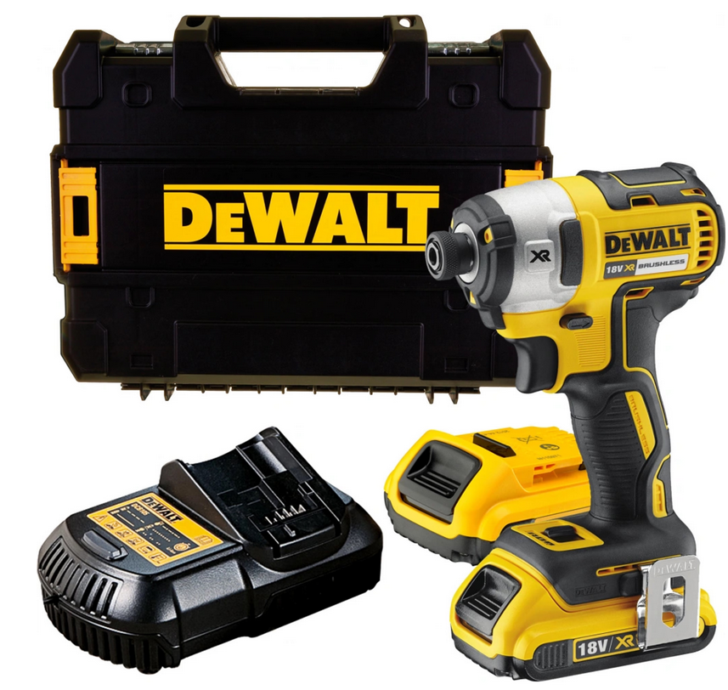 |  | - € | - €
Uťahovák pneumatický DSS 1/2" | 20 | Ks |  |  | Obj č: 7033131 typové označenie: 294 114 Variabilné nastavenie vypínača 3 stupne nastavenia výkonu Hliníkové/horčíkové telo Vysoko výkonný systém s dvojitými kladivkami „twin hammer“ Technické informácie Typové označenie: 294 114 Uvoľňovací moment max.: 1600 Nm Vibrácie: 2,96 m/s2 Prevádzkový tlak: 6,3 bar Hmotnosť stroja: 1,80 kg Vnútorný priemer hadice min.: 9 mm Spotreba vzduchu: 135 l/min Prípojný závit: 1/4 inch Dĺžkaxšírkaxvýška: 174x100x180 mm |  | 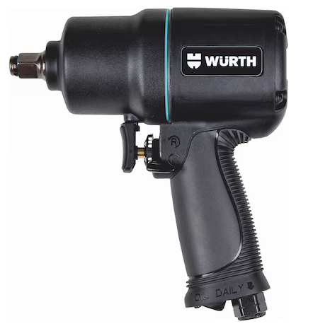 |  | - € | - €

Sada bitov 1/4 KS tools 32set | 60 | Ks |  |  |  | Vlastnosti produktu: Vyrobené z mimoriadne odolnej ocele S2 Široká škála bitov: ploché, PH, PZ, IMBUS, TORX, TORX Tamper Magnetický držiak bitov súčasťou balenia Celá sada je zabalená v praktickom plastovom obale Obsah súpravy: 4 bity Phillips 25 mm: PH1, PH2 (x2), PH3 4 bity PoziDriv 25 mm: PZ1, PZ2 (x2), PZ3 12 bitov Torx 25 mm : TX10 (x2), TX15 (x2), TX20 (x3), TX25 (x2), TX30 (x2), TX40 7 bitov Torx s otvorom 25 mm: TX B07, TX B08, TX B09, TX B010, TX B015, TX B020, TX B025 4 bity 25 mm HEX: 3, 4, 5, 6 mm Držiak bitov | 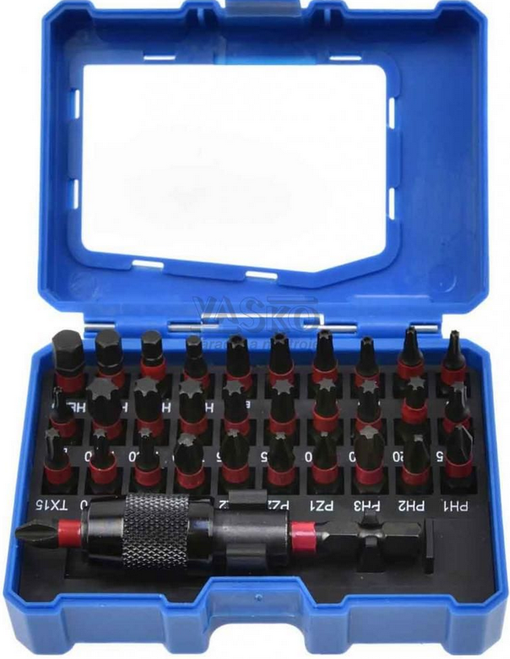 |  | - € | - €
Sada dlát 6-24mm 4ks | 40 | Ks |  |  |  | Topex 09A310 Sekáč na drevo, sada 4 ks., veľkosti: 6, 12, 18, 24 mm, plastová rukoväť Štyri dláta na opracovanie dreva vyrobené z kvalitnej nástrojovej ocele. Majú ergonomické rukoväte z plastu, ktoré sa dobre držia v ruke. Súprava obsahuje veľkosti používané pre väčšinu základných prác. | 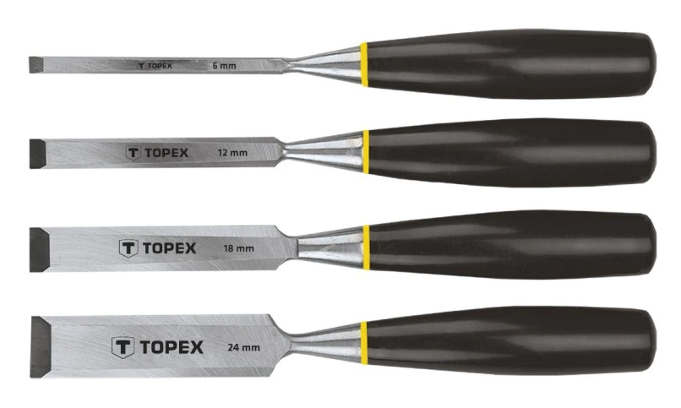 |  | - € | - €
Sada gola 1/4"a 1/2" | 40 | Ks |  |  |  | kód produktu: 08-635 obsahuje 71 kusov vyrobené z vysoko kvalitnej chróm-vanádiovej ocele. Sada obsahuje račne s odolného mechanizmu (48 zubov). Sada obsahuje širokú škálu 1/4 "spline nástavce, 1/2" sférických nástavcov a bitov (ploché, krížové, šesťhranné, tamperproof Torx). Sada je navyše vybavená širokou škálou príslušenstva a kombinovaných kľúčov v bežných rozmeroch. Všetko je uložené v praktickom kufríku. Kvalita je potvrdená TÜV certifikátom a až 25 ročnou zárukou od výrobcu | 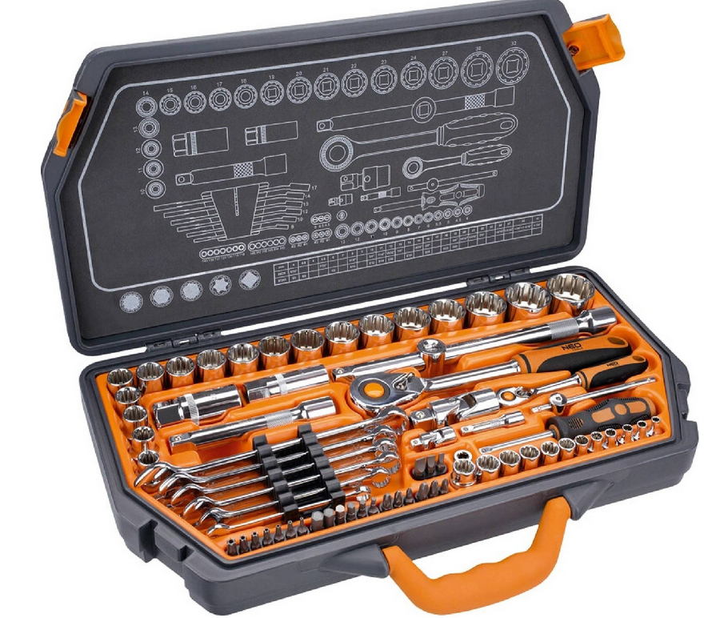 |  | - € | - €
Sada gola 1/4"3/8"1/2" | 40 | Ks |  |  |  | 38D852Topex 219ks | 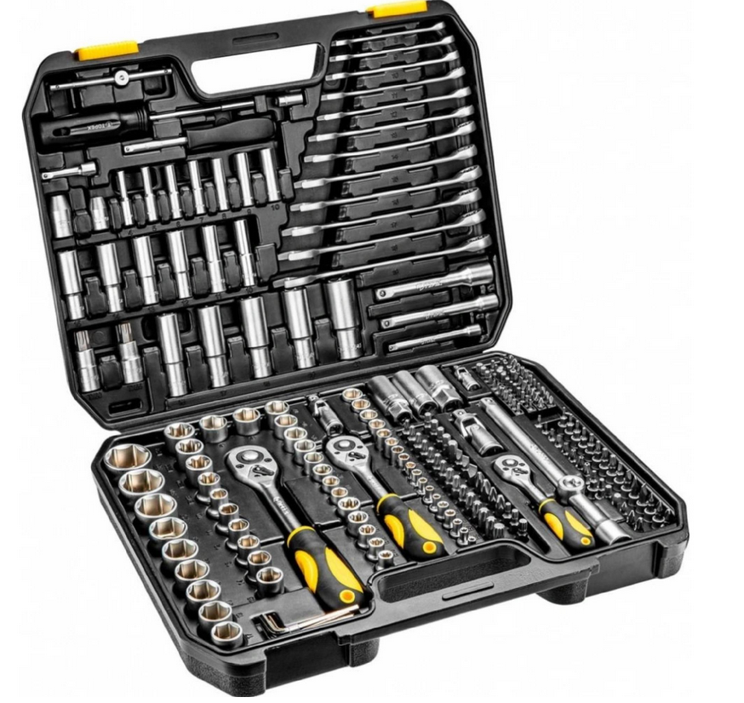 |  | - € | - €
Sada gola 3/8" | 60 | Ks |  |  |  | viac info |  |  | - € | - €
Sada gola TORX 1/2" | 40 | Ks |  |  |  | k.č. 965 13 210 |  |  | - € | - €
Sada hadicových svoriek | 40 | BAL |  |  |  | Kód produktu: YT-0840 Škrtiace kliešte (svorky) na vzduchové, palivové, prevodovkové, brzdové hadice do priemeru 19, 32 a 57 mm. Bezpečná aretácia zvieracím krúžkom Vysoko kvalitný plast Pre hadice do priemeru: 1 ks s rozpätím 6,3 - 19 mm (1/4 - 3/4") 1 ks s rozpätím 12,5 - 32 mm (1/2 - 5/4") 1 ks s rozpätím 19 - 57 mm (3/4 - 9/4") | 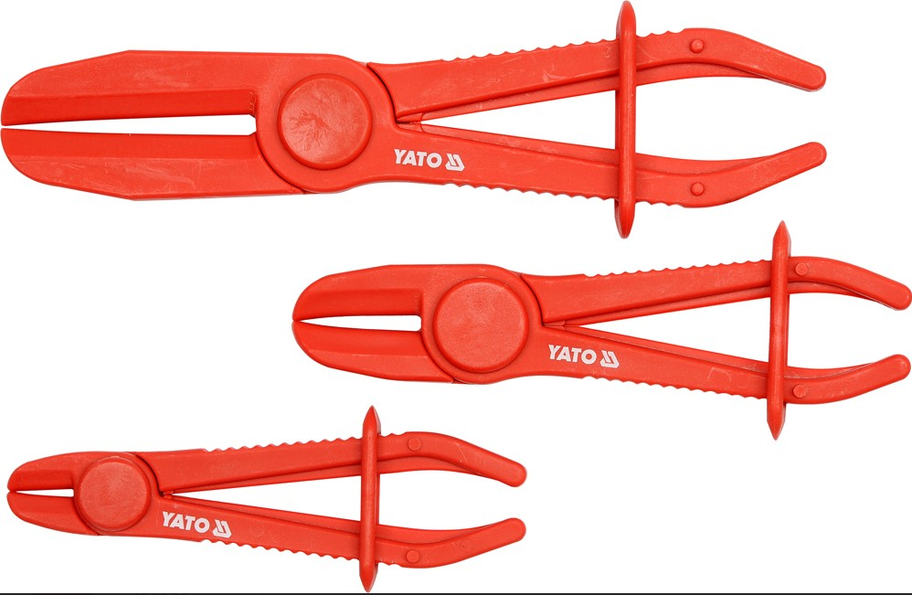 |  | - € | - €
Sada imbusových kľúčov, dlhé 1,5-10,0 | 60 | Ks |  |  |  | Sada obsahuje šesťhranné kľúče s veľkosťami: 1,5 mm, 2 mm, 2,5 mm, 3 mm, 4 mm, 5 mm, 6 mm, 8 mm, 10 mm. Sada šesťhranných kľúčov je zabalená v praktickom plastovom balení, v ktorom má každý z kľúčov svoje miesto. To uľahčuje hľadanie správnej veľkosti a ich organizáciu. Kľúč dokonale padne do ruky a nevykĺzava z nej, navyše vytvára stabilné spojenie so skrutkou, vďaka čomu je práca s ním pohodlná a ľahká. Vysoká mechanická pevnosť a odolnosť proti vplyvu vlhkosti sú vlastnosti, ktoré ocení každý užívateľ. | 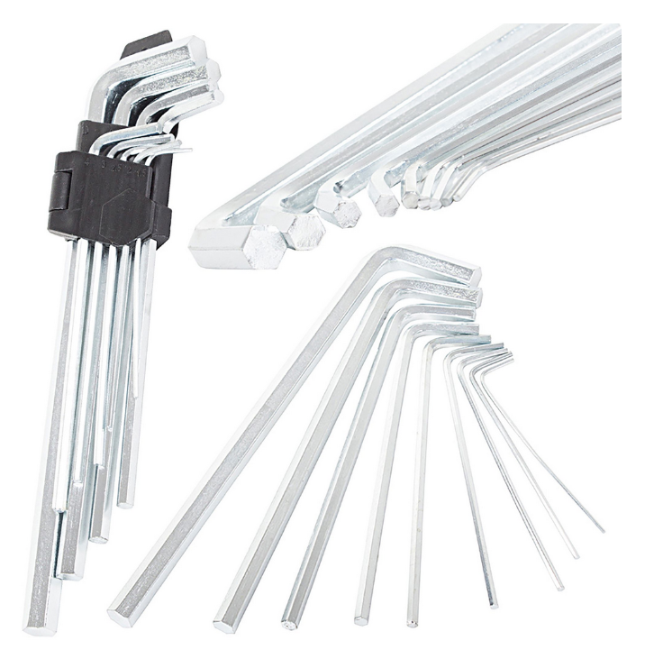 |  | - € | - €
Sada kľúče očko-ploché račň.Tona 12 diel | 40 | Ks |  |  |  | 12-hranné očko vyhnuté o 15° Ústie kľúča vyklonené o 15° od osi tela kľúča (pracovný uhol 30°) pre lepší prístup k maticiam Profil očka zabezpečuje maximálnu styčnú plochu pri prenose sily na maticu, čím predlžuje životnosť kľúča Vykované z chróm-vanádiovej ocele pre vysokú pevnosť a odolnosť Chrómovaný, leštený povrch chráni proti korózii a uľahčuje údržbu Rozměry klíčů: 1/4", 5/16", 3/8", 7/16", 1/2", 9/16", 5/8", 11/16", 3/4", 13/16", 7/8", 15/16" | 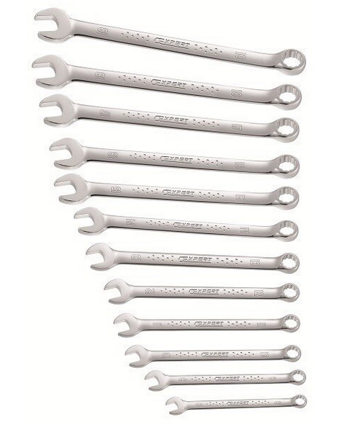 |  | - € | - €
Sada kľúče vidlicové obojstr.PROXXON 11d | 40 | Ks |  |  |  | Povrchová úprava pozostáva z dvojnásobného poniklovania a pochrómovania. Povrch je príjemný na dotyk. Optimálna povrchová ochrana proti korózii. Rozmerová presnosť je lepšia ako predpisuje DIN/ISO. Každý kus je kalibrovaný a kontrolovaný. Popis vygravírovaný laserom a veľké, zreteľne čitateľné rozmery v mm. 6 x 7, 8 x 9, 10 x 11, 12 x 13, 14 x 15, 16 x 17, 18 x 19 a 20 x 22, 21 x 23, 24 x 27 a 30 x 32 mm. | 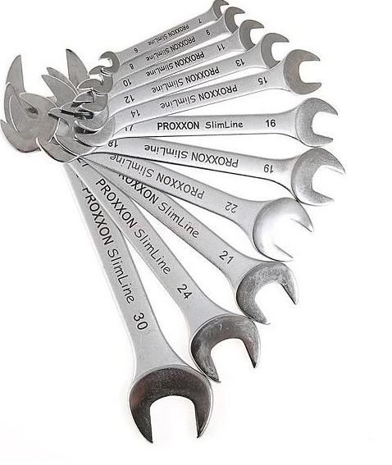 |  | - € | - €
Sada kľúčov očko-vidlicových, 6-32mm | 40 | Ks |  |  |  | Plastová kazeta s možnosťou zavesenia nástenu Spĺňa normu DIN3113 Leštená hlava kľúčov Telo kované z jedného kusu pri chróm-vanádiovej oceli Sada obsahuje: Kľúč kombinovaný očkový, vidlicový, metrický 6-7-8-9-10-11-12-13-14-15-16-17-18-19-20-21-22-23-24-25-26-27 -28-30-32 mm Oceľ CrV |  |  | - € | - €
Sada kľúčov TORX dlhé | 60 | SET |  |  |  | Súprava 9 ks kľúčov TORX s otvorom (Tamperproof) Vyrobené z kvalitnej chróm-vanádiovej ocele CrV 6150 Tvrdosť materiálu HRC 52-55 pre vysokú odolnosť Bežné rozmery T10 až T50 pokrývajú široké spektrum použitia Uložené v prehľadnom plastovom držiaku Obsah súpravy: TORX T10 (15 × 78 mm) TORX T15 (16 × 95 mm) TORX T20 (17 × 109 mm) TORX T25 (21 × 124 mm) TORX T27 (24 × 143 mm) TORX T30 (27 × 153 mm) TORX T40 (32 × 180 mm) TORX T45 (36 × 200 mm) TORX T50 (38 × 222 mm) Veľkosť kľúča: T10, T15, T20, T25, T27, T30, T40, T45, T50 Tvar kľúča: L Materiál: Chróm-vanádiová oceľ Počet kľúčov v balení: 9 ks | 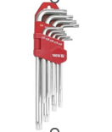 |  | - € | - €
Sada kľúčov vidlic.očko račňa-výkyv.8-19 | 60 | Ks |  |  |  | Sada kľúčov očkovidlicových 8 - 19 mm, 8-dielna Materiál: CrV oceľ. Povrchová úprava: chróm. Sada obsahuje: 8 ks očkovidlicových kľúčov 8 - 9 - 10 - 11 - 13 - 14 - 17 - 19 mm Dodávané v plastovom klipe s možnosťou zavesenia. |  |  | - € | - €
Sada nástav.1/2" XZN Proxxon | 60 | Ks |  |  |  | Kód produktu: 23296 18-dielna sada v plechovej kazete: •nástavec (100 mm) tisíchran VZ 6, 8, 9, 10, 12, 14 •nástavec (50 mm) tisíchran VZ 5, 6, 8, 10, 12, 14 •orech 9, 10, 12, 18, 19, 21 Nástavce v predĺženej verzii s guľtým telom. Telá nástavcov sú vyrobené z CrV ocele, čepele z pevnej chróm-silicium-mangan-vanádovej ocele. Optimálna ochran proti korózii: 2 x poniklované a 1 x pochromované. Zretelné označenie veľkosti nástavcov vďaka laserovému označovaniu. Stabilný kovový kufrík s rukoväťou a plastovou vložkou. |  |  | - € | - €
Sada segerových kliešti TRIUMF 3/225mm | 40 | SET |  |  |  | Kliešte 3/225 mm sú určené na vonkajšie aj vnútorné poistky príslušných veľkostí. *Každá sada obsahuje 4 prevedenia:* • vonkajšie priame, • vonkajšie zahnuté, • vnútorné priame, • vnútorné zahnuté. |  |  | - € | - €
Sada skrut.Sada bitov 5/16 | 80 | SET |  |  |  | Kód produktu: PH2 YT-2810 Typ držiaka nástroja: rovnostranný Veľkosť držiaka náradia: 5/16" (7,9 mm) Dĺžka: 36 mm Materiál: CrV 6150 Bodové zakončenie: pieskovanie Počet kusov v sade: 5 |  |  | - € | - €
Sada skrutkovače 10 dielna Stanly | 60 | Ks |  |  |  | 10-dielna súprava skrutkovačov Essential Stanley STHT0-60211 s bimateriálnou rukoväťou a drieku z chróm-vanádiovej ocele. 3x100 mm; 4x100 mm; 5,5x100 mm; 6,5x150 mm; 8x175 mm Phillips: Ph0x50mm; Ph1x75mm; Ph2x100mm Pozidriv: Pz1x100mm; Pz2x100mm Rukoväť z bimateriálu pre pohodlie a vynikajúcu kontrolu Stopka z chróm-vanádiovej ocele pre vyššiu odolnosť a životnosť skrutkovača |  |  | - € | - €
Sada skrutkovače elektrikárske | 60 | Ks |  |  |  | Kód produktu: 04-220 Rozmer brutto (š. x v. x d.): 12,00 x 4,00 x 28,20 cm Hmotnosť: 0,47 kg Značka: NEO TOOLS Hmotnosť netto: 256 g Certifikát 1000V: Áno |  |  | - € | - €
Sada škrabky s čepeľ.16ksVigor V6030 | 60 | SET |  |  |  | sada v kufríku : 1ks škrabka, 5 ks čepel, šírka 12mm /V6030-12/, 5ks čepel , šírka 16mm /V6030-16/, 5ks čepel, šírka 20mm /V6030-20/. Súprava má certifikát TÜV a izoláciu v súlade s normami IEC 60900, čo zaručuje bezpečnosť práce s inštaláciami do 1000 V AC. Hrot je vyrobený z odolnej ocele S2 a koniec bol tepelne spracovaný pre zvýšenie tvrdosti a odolnosti proti ohybu. |  |  | - € | - €
Sada vrtákov HSS,ľavotočivé 3-4-5-6-7mm | 60 | SET |  |  |  | Sada obsahuje 5 ks: 3,0 - 4,0 - 5,0 - 6,0 - 7,0 mm Sada obsahuje vybrusované ľavotočivé vrtáky z HSS ocele najpoužívanejších veľkostí. Povrchovo upravené titánovaním, pre dlhú životnosť. Vrtáky sú určené na odvŕtanie hlavne pravotočivých skrutiek. |  |  | - € | - €
Vozík s náradím | 20 | Ks |  |  |  | Kód produktu: 4901-524 1 - Gola sada 1/4" Xi-on (5999-511) Račňa 1/4" - 72 zubov , posuvné T, predĺženie 50 mm, univerzálny kĺb, skrutkovač 1/4", Xi-on nástavce 1/4" 4 - 4,5 - 5 - 5,5 - 6 - 7 - 8 - 9 - 10 -11 - 12 -13 mm 2 - Sada bitov 1/4" Xi-on (5999-511) Plochý 4 - 5 mm, PH 1 - 2 - 2 - 3, PZ 1 - 2 - 2 - 3, TORX 10 - 15 - 20 - 25 - 27 - 30 - 40, TORX s otvorom 10 - 15 - 20 - 25 - 27 - 30 - 40, IMBUS 2 - 2,5 - 3 - 4 - 5 - 6 mm, adaptér na 1/4" nástavce 25 mm, držiak bitov magnetický 60 mm 3- Gola sada 1/2" Xi-on (5999-531) Račňa 1/2" 60 zubov, preĺženie 125 - 250 mm, univerzálny kĺb, Xi-on nástavce 1/2" 10 - 11 - 12 - 13 - 14 - 15 - 16 - 17 - 18 - 19 - 22 - 24 - 27 - 30 - 32 mm, predĺžené nástavce 1/2" 16 - 21 mm 4 - Sada orechov 1/2" (5999-191) Nástavec imbus 1/2" 60 mm 5 - 6 - 7 - 8 - 10 - 12 mm, Nástavec imbus 1/2" 100 mm dlhý 6 - 8 - 10 - 12 mm, Nástavec TORX 1/2" 60mm TX 20 - 25 - 27 - 30 - 40 - 45 - 50 - 55 - 60, Nástavec TORX 1/2" 100 mm TX 30 - 40 - 50 - 60, 60 mm dlhá M5 - 08.06.10, Nástavec 1/2" XZN 100 mm dlhý M6 - 8 - 10 - 12, vnútorný TORX TX E12 - 14 - 16 - 18 - 20 - 22 - 24 5- Sada kľúčov vidlica - vidlica (5999-021) 6 x 7 - 8 x 9 - 10 x 11 - 12 x 13 - 14 x 15 - 16 x 17 - 18 x 19 - 20 x 22 - 21 x 23 mm 6 - Sada kľúčov očko - vidlica (5999-011) 6 - 7 - 8 - 9 - 10 - 11 - 12 - 13 - 14 - 15 - 16 - 17 - 18 - 19 - 22 - 24 mm 7 - Sada kľúčov očko - vidlica (5999-051) 8 - 9 - 10 - 11 - 12 - 13 - 14 - 15 - 16 - 17 - 18 - 19 mm 8 - Sada skrutkovačov (5999-065) Skrutkovač PH 1 - 2 - 3, PZ 1 - 2 - 3, 6,5 a 8,0 mm 9 - Sada T skrutkovačov IMBUS (5999-341) T skrutkovače IMBUS 2 - 2,5 - 3 - 4 - 5 - 6 - 8 - 10 mm 10 - Sada T skrutkovačov IMBUS (5999-321) T skrutkovače TORX TX 10 - 15 - 20 - 25 - 27 - 30 - 40 - 45 - 50 11 - Sada vyrážače a kladivá (5999-101) Kladivo zámočnícke 500 g, kladivo 35 mm guma - plast, vyrážače 12 - Sada pliníkov (5999-331) Dĺžka 200 mm plochý, pologuľatý, trojuholníkový, štvorcový, guľatý 13 -Sada klieští (5999-082)Kombinované |  |  | - € | - €
Bit-skrutkovacie hroty Bosch | 80 | Ks |  |  |  | Kód produktu: 2607017164 Sada koncoviek, ktorej početné typy koncoviek umožňujú vykonávať mnoho rôznych úloh pomocou vŕtacieho skrutkovača. Koncovky v tomto balení značky Bosch sú farebne označené a zhromaždené v praktickej, pohodlnej krabici na prepravu. Obsahuje dva magnetické držiaky na koncovky, z ktorých jeden je vybavený rýchlospojkou, nástavcami a mnohými typmi koncoviek v rôznych veľkostiach: 4 koncovky Philips (PH1/2/2/3), 4 koncovky Pozidriv (PZ1/2/2/3), 10 koncoviek Torx (T10/15/15/20/20/25/25/27/30/40), 7 koncoviek Torx s otvorom v strede (TH10/15/20/25/27/30/40), 5 plochých koncoviek (SL3/4/5/6/6), 4 imbusové koncovky (H3/4/5/6). |  |  | - € | - €
 |  |  |  |  |  |  |  |  |  | - €

Dňa: |  |  |  | Podpis:

Spracoval: |  |  |  | Podpis:

Schválil:

